Sheet1
姓 | 赵钱孙李周吴郑王冯陈褚卫孔曹严华 | 男名 | WEIGHT |  | 区间 | 频数
男名 | 强刚发军任望旺福毅奕顺兴亮达能峰 | 严刚军 | 75 | 40 | [40,50) | 3
女名 | 花玉雨羽暖虹艺芳娟爽双宁秒云叶茜 | 钱毅福 | 77 | 50 | [50,60) | 4
 |  | 赵发任 | 102 | 60 | [60,70) | 9
 |  | 周福旺 | 60 | 70 | [70,80) | 7
 |  | 郑亮 | 133 | 80 | [80,90) | 5
 |  | 华峰兴 | 143 | 90 | [90,100) | 7
 |  | 郑任 | 88 | 100 | [100,110) | 4
 |  | 钱兴 | 143 | 110 | [110,120) | 0
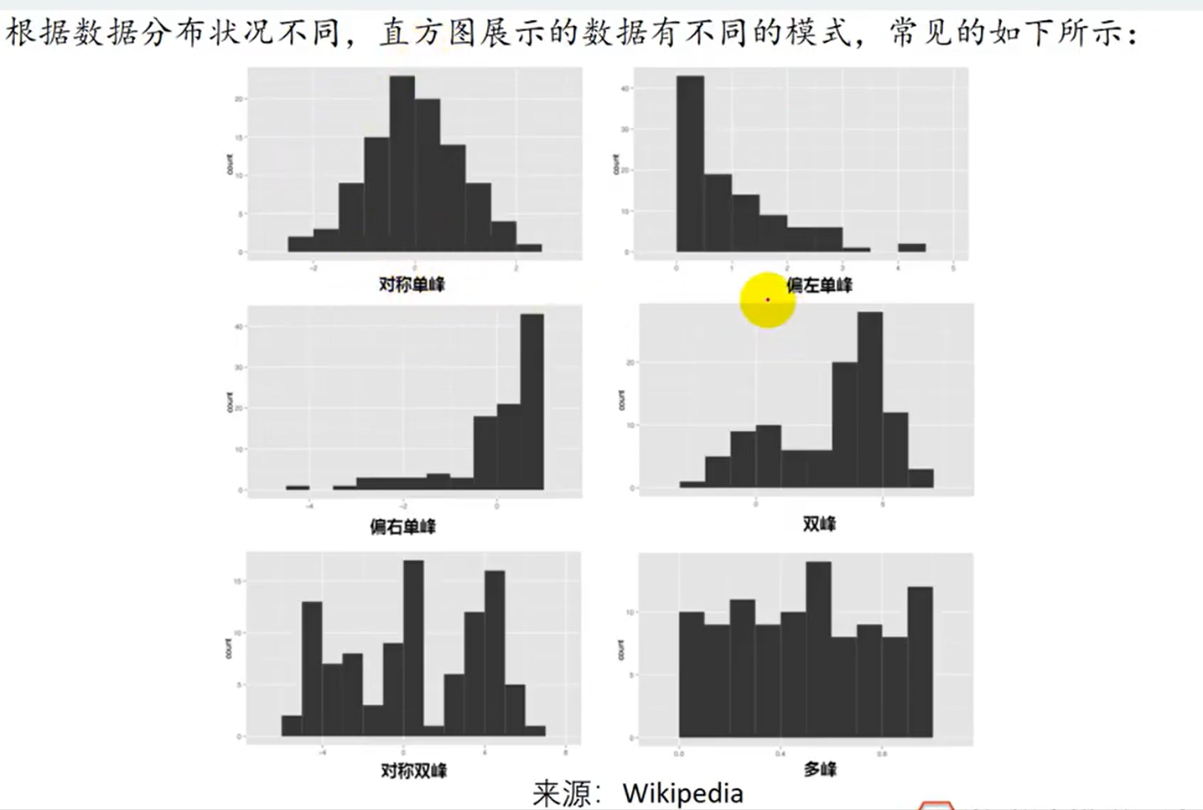
 |  | 郑奕奕 | 96 | 120 | [120,130) | 0
 |  | 陈强 | 135 | 130 | [130,140) | 3
 |  | 褚峰毅 | 68 | 140 | [140,150] | 2
 |  | 陈旺毅 | 65 | 150
 |  | 曹福强 | 95
 |  | 王福望 | 65
 |  | 冯旺亮 | 61
 |  | 孙旺 | 101
 |  | 周能福 | 134
 |  | 钱暖玉 | 65
根据区间频数数据制作条形图改为直方图
 |  | 严娟 | 84
 |  | 褚娟叶 | 50
 |  | 孙虹 | 51
 |  | 钱双娟 | 93
 |  | 褚羽双 | 89
 |  | 曹雨 | 61
 |  | 郑双玉 | 98
 |  | 陈芳雨 | 73
 |  | 曹艺暖 | 43
 |  | 严雨 | 84
 |  | 孔玉艺 | 55
 |  | 严雨 | 42
 |  | 卫芳花 | 100
 |  | 周暖云 | 75
 |  | 郑羽玉 | 104
 |  | 曹叶 | 85
 |  | 褚艺 | 94
 |  | 孔叶 | 79
 |  | 王茜叶 | 61
 |  | 李秒虹 | 43
 |  | 吴秒双 | 59
 |  | 孔艺虹 | 99
 |  | 赵玉 | 78
 |  | 孙雨雨 | 60
 |  | 曹艺 | 97
 |  | 李暖艺 | 78

